Tomcat
 | CS/BS架构
C/S和B/S:都是属于软件的架构
C/S: Cilent/Server 客户端端和服务端的架构
B/S: Brower/Server 浏览器和服务端的架构
-------------------------------------------------------------
C/S: 安装在电脑桌面上的程序都可以属于CS,如:QQ,eclipse,feiQ等
开发语言: VC++, C#, Java(awt,swing)
特点:必须先安装客户端(提供一个客户端),对于跨平台,难于实现,维护成本高,每次升级,必须重新加载客户端再做安装(麻烦),其业务(功能)都是在客户端上同时也要做界面的呈现
优点: 界面美观,安全,客户体验较好
缺点: 升级很麻烦,难以实现跨平台
B/S: 就是使用浏览器来访问的软件, 如:淘宝网,优酷,公司内部管理系统等
开发语法: JSP, PHP, ASP
特点: 仅仅需要使用一个浏览器就可以访问的软件,这种架构的软件,其业务(功能) ,都是编写在服务器上,客户端仅仅做界面的呈现工作
优点: 可以实现跨平台,只需要维护服务端的代码即可,维护的成本较低
缺点: 界面不如C/S架构的界面,用户体验不够好,不安全
-----------------------------------------------------------
瘦客户端技术:
传统的B/S架构的软件 -> 客户端仅仅做界面的呈现工作,所有的功能都是服务端提供的
富客户端技术:
超级BS = B/S + C/S --> 所有的功能还是由服务端提供, 但是客户端除了做界面的呈现还会负责少量/简单的业务,这个形式的软件在使用起来跟C/S架构界面差别不大
开发技术: bootstrp,flush,easyUI(css/javascript, actionscript)
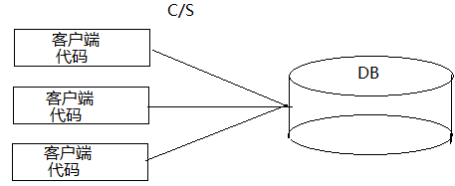

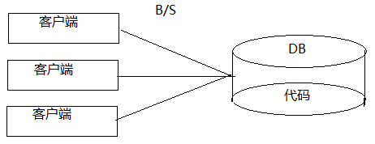

原始年代1990-1992:
1990年，HTML标记语言的出现标志Web开发时代的到来.
B/S架构开始在之后的岁月中不断的发展壮大，攻城略地蚕食传统C/S的领域.
如同所有的新生事物一样，在web的史前岁月，web的开发 技术在在html标记诞生后，无论是在服务端还客户端都缓慢的发展着，在相当长的一个时间内，它并未像今天这样辉煌，甚至于只是静态的文本标识.
关键字：HTML
技术特性：静态文本显示，表现力和交互能力不足。(hao123),刷机精灵.
封建诸侯年代1993-1996:
1993年，NCSA提出了CGI1.0草案。Web开发终于迎来了它的第二次重大飞跃，伴随着CGI，带来Web的动态处理能力，CGI就是这个时代的国王。(服务器端动态生成内容)
1994年，PHP
1995年, Java,Applet.
1996年，ASP
关键字：CGI(Common Gateway Interface )(Perl&&C&&Python)
技术特性：实现了客户端和服务器端的动态交互， 在程序代码中写html标记，是面向过程的开发方式，用多进程运行
注：CGI是Web服务器端组件，都能产生Web动态页面输出
工业文明1996-1999:
1997年，Sun公司推出了Servlet规范。Java阵营终于迎来了自己的web英雄。
1998年，JSP技术诞生，Servlet和JSP再加上JavaBean，让JavaWeb开发者同时拥有了类似CGI程序的集中处理功能和类似于PHP 的HTML嵌入功能，此外，Java的运行编译技术也大提高了Servlet和JSP的执行效率.
1998年，Sun发布了EJB1.0标准
1999年，Sun正式发布了J2EE的第一个版本，紧接着，遵循J2EE，为企业级应用提供支持平台的各类应用服务器争先恐后的涌现出来（WebSphere，WebLogic，JBoss），（同时2001微软发布了ASP.NET技术）.
 |  | Web发展 |  | Web服务器
服务器分类:
软件服务器: 其实就是一个软件,提供了B/S应用运行的环境.
硬件服务器: 其实就是一台电脑,该电脑安装了软件服务器.
---------------------------------------------------------
JavaWeb的软件服务器的分类:
1):http服务器,用于运行静态的网页.
2):Web服务器,实现了JavaEE部分规范(比如Servlet/JSP),没有实现JavaEE中的EJB规范.
Tomcat,Jetty等.
3):应用服务器,实现了JavaEE全部的规范,支持EJB的.
TomEE,GlassFish,JBoss,Weblogic,WebSphere.
---------------------------------------------------------
Servlet容器为JavaWeb应用提供运行时环境，它负责管理Servlet和JSP 的生命周期，以及管理它们的共享数据。
Servlet容器也称为JavaWeb容器，或者Servlet/JSP容器 ---> Tomcat。

 | Tomcat


Tomcat是使用Java语言编写的一个服务器(程序),要运行Tomcat,必须得有jre.
安装启动:
32位的JDK --->32位的Eclipse--->32位Tomcat
64位的JDK --->64位的Eclipse--->64位Tomcat
1.安装目录不能使中文的,并且安装路径不允许出现空格.
如:D:\openSource\apache-tomcat-7.0.70:我们把该路径称之为Tomcat的根路径
2.启动Tomcat服务器:Tomcat根/bin/startup.bat.
但是提示:必须先配置JAVA_HOME或者JRE_HOME的环境变量:
一般的我们只配置JAVA_HOME:配置为JDK的根路径
JAVA_HOME=D:\openSource\jdk1.7.0_79
配置好之后,再点击Tomcat根/bin/startup.bat:知道控制台没有打印重大的错误,Exception,没有一闪而过,就表示启动成功.
Tomcat的默认端口是8080:
访问:
打开浏览器:
http://服务器所在主机的IP:服务器的端口号/资源名字
http://服务器所在主机的名字:服务器的端口号/资源名字
若服务在本机:
http://本机的IP:服务器的端口号/资源名字
http://127.0.0.1:服务器的端口号/资源名字
http://localhost:服务器的端口号/资源名字

常见错误 |  |  |  | Tomcat配置
Tomcat的常见错误:
查看日志的习惯.
------------------------------------------------------
1):没有成功启动Tomcat,就开始访问.--->无法显示此网页.
解决方案:先成功启动后再访问.
2):出现404的错误提示.HTTP Status 404.
但凡看到404就是该资源在服务器中不存在,一般情况下都是用户在输出资源的时候写错
解决方案:必须先确定资源的名称.再来访问
3):Tomcat成功启动之后,再去启动当前的Tomcat.
网络绑定异常:意思就是端口冲突,某个端口被绑定了多次
解决方案:换一个端口或者关闭原来的程序,再来启动
4):不能乱改动Tomcat中配置文件的结构.
systemId: file:/D:/openSource/apache-tomcat-7.0.70/conf/server.xml; lineNumber: 145; columnNumber: 1; XML 文档结构必须从头至尾包含在同一个实体内
XML文件的结构不符合规范
解决方案:找到不规范的地方,再做改正
5):在XML配置文件中使用了中文,此时XML文件必须使用UTF-8的编码.
2 字节的 UTF-8 序列的字节 2 无效
这就是使用编码不能存储的范围
我们访问Tomcat应该这样来访问:
http://localhost:8080/
希望访问方式变成
http://localhost:80
怎么做?
HTTP默认的端口:80
解决方案:把Tomcat的端口改成HTTP的默认端口即可 80

 |  |  | conf/tomcat-users.xml |  | 权限配置

 |  | JavaWeb项目
WEB应用程序指供浏览器访问的程序，通常也简称为web应用。
一个web应用由多个静态web资源和动态web资源组成，如:
静态资源包括:html、css、js、图片文件等
动态资源包括:jsp文件、java程序、jar文件、配置文件等
……
组成 web 应用程序的这些文件要部署在相应的目录层次中，根目录代表整个 web 应用程序的“根”。
--------------------------------------------
从JavaEE6开始(Tomcat7,Servlet3.0规范),JavaWeb应用下可以不需要web.xml文件了.(可以使用注解).
但是建议保留该文件:
 |  |  |  | 部署项目
方式1:把开发好的web项目,直接拷贝到Tomcat根/webapps中
该方式可行,最简单.
缺点:
我们在学习的过程中,会不断的新建项目,都拷贝到webapps中,该目录的项目就很多,启动变慢,占用内存不断变大,期中一个项目出错了,还不好找出哪个项目有问题

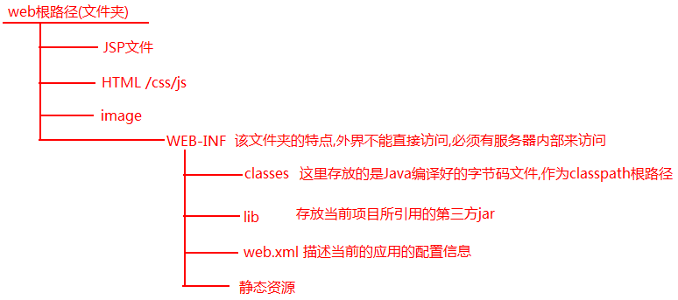
方式2:在Tomcat的根/conf/server.xml,在该文件的host元素中配置项目的信息,让Tomcat帮我们去加载和部署项目(推荐方式)
访问方式: http://ip:prot/上下文路径/资源名称
注意:
上下文路径的值不唯一,上下文路径的值是必须唯一的

方式3:从Tomcat5.5开始推荐使用另外的一种方式来部署项目:(其本质和方式二相同)
步骤:
1).找到Tomcat根/conf/Catalina/localhost新建一个xml文件:比如abc.xml
内容是:<Context docBase="D:\JavaPros\pureWeb\webapp"/>
2).此时该文件的名字,就相当于是第一种方式的path值(上下文名字)
访问: http://localhost/abc/index.html

 |  | 虚拟主机配置
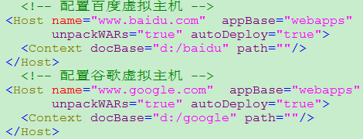
需求:有两个公司的Web应用都发布在同一个Tomcat服务器上,可以为每家公司创建一个虚拟主机.
www.google.com | www.baidu.com
google | baidu
修改Windows系统中的C:\WINDOWS\system32\drivers\etc\hosts.
配置二级域名,会使用到.
百度:baidu.com
百度的二级域名:music.baidu.com/map.baidu.com.

 |  | HTTP协议
HTTP: 特点:无状态,默认端口就是80 https:
WEB浏览器与WEB服务器之间的一问一答的交互过程必须遵循一定的规则，就是HTTP协议。
HTTP是hypertext transfer protocol（超文本传输协议）的简写，它是TCP/IP协议之上的一个应用层协议，用于定义WEB浏览器与WEB服务器之间交换数据的过程以及数据本身的格式。
HTTP协议到底约束了什么:
1.约束了浏览器以何种格式想服务端发生数据:
2.约束了服务器应该以何种格式来接受客户端发生的数据:
3.约束了服务器应该以何种格式来反馈数据给浏览器;
4.约束了浏览器应该以何种格式来接收服务器反馈的数据.
---------------------------------------------------------------------------
HTTP协议的版本:
HTTP/1.0、HTTP/1.1、HTTPS2.0.
-------------------------------------------
HTTP1.0规范:
若请求的有N个资源,得建立N次连接,发送N次请求,接收N次响应,关闭N次连接.
每次请求的之间都要建立单独的连接,请求,响应,响应完关闭该次连接:
缺点:每请求一个资源都要单独的建立新的连接,请求完并关闭连接.
解决方案: 能在一次连接之间,多次请求,多次响应,响应完之后再关闭连接.
-------------------------------------------
HTTP1.1规范:能在一次连接之间,多次请求,多次响应,响应完之后再关闭连接.
HTTP 1.1的特点
在一个TCP连接上可以传送多个HTTP请求和响应
多个请求和响应过程可以重叠进行
增加了更多的请求头和响应头
浏览器给服务器发送数据:一次请求
服务器给浏览器反馈数据:一次响应

 | 请求消息
请求消息
1、包含三大部分
1.1请求行：位于请求消息的第一行
格式：请求方式 资源路径 HTTP版本号
常用请求方式：GET和POST方式
1.1.1Get请求方式：
a、若请求服务器上的某个资源，没有指定请求方式，则默认为GET方式
b、可以通过GET方式向服务器传递数据。具体方式就是在URL请求路径后加上？多个参数以&分割。
比如 http://localhost:8080/a.html?username=abc&password=123
注：GET请求方式，数据不安全且有URL长度限制(1K)
1.1.2Post请求方式：
a、若使用Post请求方式传递数据，可以借助form表单的method="post"
b、数据安全，且长度没有限制
1.2若干请求头：从第二行开始到第一个空行。作用：向服务器传递客户端的一些基本信息
<1>、Accept：浏览器可接受的MIME类型(内容类型)（Tomcat安装目录/conf/web.xml中查找）
<2>、Accept-Charset：告知服务器，客户端支持哪种字符集
<3>、Accept-Encoding：浏览器能够进行解码的数据编码方式
<4>、Accept-Language：浏览器支持的语言。
<5>、Referer：当前页面由哪个页面访问过来的。
<6>、Content-Type：通知服务器，请求正文的MIME类型。
取值：application/x-www-form-urlencoded默认值
对应的是form表单的enctype属性
<7>、Content-Length：请求正文的长度
<8>、If-Modified-Since:通知服务器，缓存的文件的最后修改时间。
<9>、User-Agent:通知服务器，浏览器类型.
<10>、Connection:表示是否需要持久连接。如果服务器看到这里的值为“Keep -Alive”，或者看到请求使用的是HTTP 1.1（HTTP 1.1默认进行持久连接
<11>、Cookie:这是最重要的请求头信息之一（会话有关）
1.3请求实体：从第一个空行开始，后面的都是正文。（可以没有）只有POST请求才有请求实体.
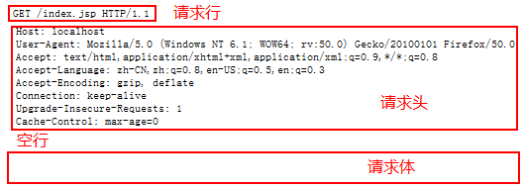

 |  | 响应消息
响应消息
1、包含三大部分
1.1响应行：位于响应消息的第一行
格式： HTTP版本号 状态码
1.2若干响应头：从第二行开始到第一个空行
<1>、Location：制定转发的地址。需与302/307响应码一同使用
<2>、Server：告知客户端服务器使用的容器类型
<3>、Content-Encoding：告知客户端服务器发送的数据所采用的压缩格式
<4>、Content-Length：告知客户端正文的长度
<5>、Content-Type：告知客户端正文的MIME类型
Conent-Type:text/html;charset=UTF-8
<6>、Refresh：定期刷新。还可以刷新到其他资源
Refresh:3;URL=otherurl
3秒后刷新到otherurl这个页面
<7>、Content-Disposition：指示客户端以下载的方式保存文件。
Content-Disposition：attachment;filename=2.jpg
<8>、Expires：网页的有效时间。单位是毫秒(等于-1时表示页面立即过期)
Cache-Control：no-cache
Pragma：no-cache
控制客户端不要缓存
<9>、Set-Cookie:SS=Q0=5Lb_nQ; path=/search服务器端发送的Cookie（会话有关）
1.3响应正文：从第一个空行开始，后面的都是正文。
----------------------------------------------------------------------------------------
MIME
MIME的英文全称是"Multipurpose Internet Mail Extensions" 多用途互联网邮件扩展，它是一个互联网标准，在1992年最早应用于电子邮件系统，但后来也应用到浏览器。服务器会将它们发送的多媒体数据的类型告诉浏览器，
MIME类型就是设定某种扩展名的文件用一种应用程序来打开的方式类型
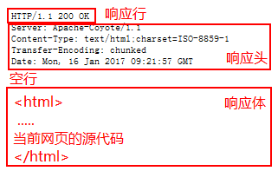

http状态码:
1:200 -> 完全正常
2:404 -> 找不到资源
3:302 -> 重定向
4:500 -> 服务端代码逻辑有问题(服务器代码有报错)

 |  | GetPost区别
GET请求:
查看请求行信息:GET /index.html?username=admin&age=18 HTTP/1.1
特点:请求的资源在请求行中,参数拼接在请求的资源后面,明文显示,参数值同时也在地址栏中明文显示
不安全,中文需要编码的问题(和服务器默认编码不一致,可能出现乱码问题)
POST请求:
查看请求行信息:POST /index.html HTTP/1.1
特点:在请求行和浏览器地址栏中都没有显示参数,请求的参数单体的放到请求体中
相对GET方式来讲,安全些
GET方式:参数中没有中文,数据量少(2KB内),安全要求不高
1:地址栏直接敲回车
2:表单中method=”get”
3:超链接
POST方式:参数中有中文,数据量较大(3个参数以上,文件上传),安全要求较高
1:表单中method=”POST”

Servlet
 |  | Servlet规范
Servlet规范:
Java动态网页的规范
JavaEE中的组件: 就是一个Java类,该类实现了JavaEE中组件的规范
该类必须实现javax.servlet.Servlet接口.
Servlet规范了,服务器/Web的项目结构/类3者必须同时符合规范
`
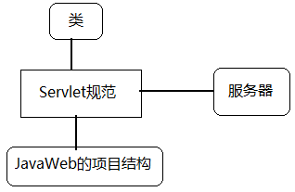

搭建标准的JavaWeb的项目结构:
1.创建一个Java项目:servlet;
2.在HelloServlet中创建一个文件夹webapp,表示Web项目的根;
3.在webapp中创建WEB-INF文件夹,
4.在WEB-IN中创建文件夹:lib,classes
5.在WEB-IN中去Tomcat根/conf拷贝web.xml文件,只需要保留根元素.
6.把当前项目的classpath路径改成webapp/WEB-IN下的classes中.

 |  |  | Servlet程序
Servlet是属于JavaEE的范畴,而我们安装的JDK是属于JavaSE的范畴,光依靠JDK是没有办法做Servlet开发
---------------------------------------------
步骤:
1:拷贝Servlet的jar包: 在Tomcat根/lib/servlet-api.jar.
拷贝到WEB-INF/lib中,并做build path.
2:自定义一个类(HelloServlet),实现javax.servlet.Servlet接口,并实现该接口中的方法.
当我们发现参数名称args0,args1等,是由于没有关联源代码所致,不关联源代码对程序运行是没有任何的影响,但是开发者看上去不直观
3:在service方法中打印一句话
4:此时,我们的Servlet程序开发好了,但是Tomcat根本就不知道自定义的Servlet类的存在
Tomcat属于Servlet容器,比如需要由Tomcat来创建Servlet对象和调用里面的方法
必须在web.xml文件中配置(目的是为了告诉Tomcat自定义的Servlet的存在)
----------------------------------------------------------------------
部署项目:
在server.xml文件中的Context元素
访问: http://ip:port/contextPath/resouce
如:http://localhost:80/day3/hello
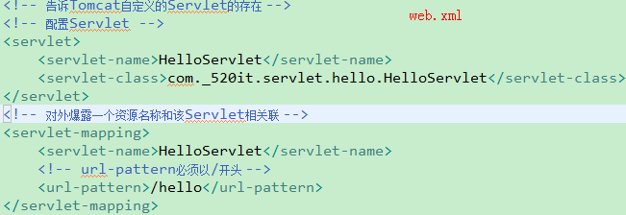

 |  |  | Servlet生命周期
生命周期:从出生--->死亡,中间的过程.
Servlet的生命周期:创建对象,初始化操作,运行操作,销毁操作.
Tomcat管理了Servlet对象的生命周期,Servlet对象整个过程都是由Tomcat来管理的.
Servlet的创建,初始化,运行,销毁的行为都是Tomcat来负责调用的.
注意:我们的Servlet类必须的构造器必须满足2个条件
1:使用public修饰 --> 保证在任意地方都能被访问
2:没有参数 --> 底层使用的是Class.newInstance方法
最终都是为了要满足反射创建对象的要求:\
所有的Servlet类保证有一个公共的无参数构造器

Servlet中的方法:
String getServletInfo() : 返回Servlet类的信息,作者,版权等(没有什么用的方法)
ServletConfig getServletConfig() : 返回当前Servlet的配置信息
void init(ServletConfig config) : 在对象创建出来的时候执行1次,对对象做初始化操作
void service(ServletRequest req, ServletResponse res) : 服务方法,每一次请求都会被调用
void destroy() : 最后Tomcat关闭的时候来做的些扫尾工作(如释放资源)
-----------------------------------------------------
生命周期方法:
构造器: 创建对象的时候被调用
void init(ServletConfig config) : 在对象创建出来的时候执行1次,对对象做初始化操作
void service(ServletRequest req, ServletResponse res) : 服务方法,每一次请求都会被调用
void destroy() : 最后Tomcat关闭的时候来做的些扫尾工作(如释放资源)

 |  |  | Servlet请求流程
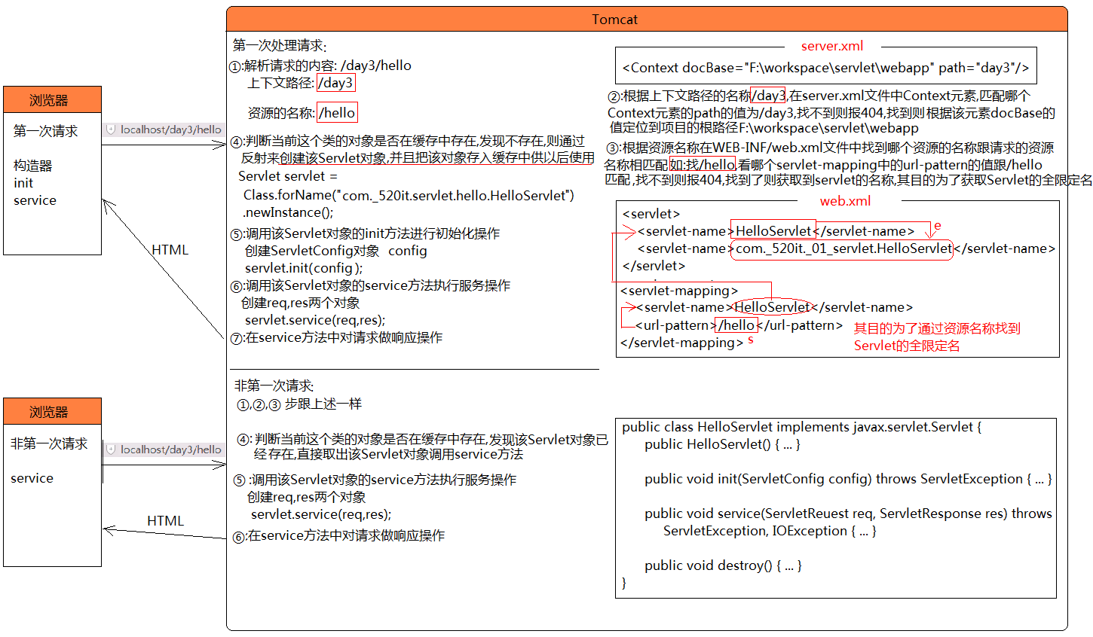

Servlet的请求流程:
1:浏览器先发送请求:http://localhost:80/day3/hello.
2:DNS解析域名(忽略)
3:Tomcat解析请求:/day3/hello.
上下文路径:/day3
资源的名称:/hello
4:解析Tomcat根/conf/server.xml文件,获取其中所有的<Context/>元素,并找到path属性为/day3的元素.
<Context docBase="f:\workspace\servlet\webapp" path="day3"/>.
再读取该<Context/>元素,再获取docBase属性值,该属性值就是当前访问的WEB项目的根路径.
5:从该web的根路径/WEB-INF下找到web.xml文件.
6:读取web.xml文件,获取所有的<url-patten>元素,并判断哪一个<url-pattern>的文本内容为:/hello.
找不到: 报404错误.
找 到: GOTO 7.
7:通过/hello,找到当前Servlet的全限定名.
com._520it.servlet.HelloServlet.
8:从Servlet的实例缓冲池中去获取com._520it.servlet.HelloServlet对应的对象.
Map<String,Servlet> cache = .....;
Servlet obj = cache.get("com._520it.servlet.HelloServlet");
if(obj == null{
//第一次请求:GOTO 9.
}else{
//非第一次请求:GOTO 12;
}
9:使用反射创建Servlet对象.
Servlet obj = Class.forName("com._520it.servlet.HelloServlet").newInstance();
10.把创建的Servlet对象,存储到Servlet实例缓存池中,供下一次请求使用.
cache.put("com._520it.servlet.HelloServlet",obj);
11:容器创建ServletConfig对象,并调用init方法,来完成初始化操作.
obj.init(config);
12:容器创建ServletRequest和ServletResponse对象,并调用service方法,处理请求.
obj.service(req,resp);
13:在service方法中,对当前请求的客户端做相应.

维护上存在硬编码,改变编码方式不灵活了
解决方案:使用配置的方式来解除硬编码,在servlet中提供了配置的方式,直接在web.xml配置即可
ServletConfig接口:表示的是当前Servlet的配置信息,比如获取初始化参数,Servlet的名称等等
---------------------------------------------------
String getServletName(): 获取当前Servlet配置的别名<servlet-name>的内容
ServletContext getServletContext(): 获取Servlet上下文(当前发布的网站对象)
String getInitParameter(String name): 根据参数名称获取初始化参数值
Enumeration<String> getInitParameterNames(): 获取所有初始化参数的名称
 |  |  |  | Servlet初始化参数

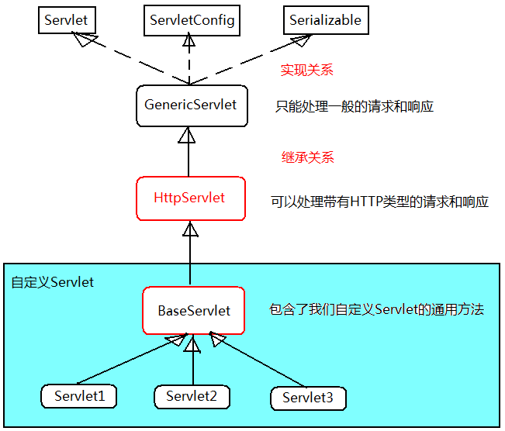
 |  |  |  | Servlet继承体系
方式1

方式2

 | HttpServletRequest |  |  |  | 参数的乱码问题
ServletRequest:一般的请求对象
HttpServletRequest:封装了Http协议相关的内容的请求对象,因此需要操作带有HTTP协议的相关信息,则需要使用该接口的对象
----------------------------------------------------------------------------------------
常用方法:
1.String getMethod():返回请求方式：如GET/POST
2.String getRequestURI():返回请求行中的资源名字部分:如/test/index.html
3.StringBuffer getRequestURL():返回浏览器地址栏中所有的信息
4.String getContextPath():返回当前项目的上下文路径,该值以/开头(<Context/>元素的path属性值.)
5.String getRemoteAddr():返回发出请求的客户机的IP地址
6.String getHeader(String name):返回指定名称的请求头的值。
获取请求参数的方法:
1.String getParameter(String name):根据参数名获取单个参数值。
2.String[] getParameterValues(String name):根据参数名获取多个参数值。
3.Enumeration<String> getParameterNames():返回包含所有参数名的Enumeration对象。
4.Map<String,String[]> getParameterMap():返回所有的参数名和值所组成的Map对象。
在Tomcat中,无论是GET还是POST请求方式默认都是使用ISO-8859-1的解码
而浏览器发送给服务端的数据是使用UTF-8的方式编码,编码和解码不一致.因此出现中文乱码
---------------------------------------------------------------
解决方案:
GET方式:
这种方式的参数在请求资源的后面 如:/regist?username=%E9%80%8D%E9%81%A5
浏览器是使用UTF-8来编码的,可以在Java程序中获取到数据后还原成字节(数字),再来这些数字使用UTF-8来解码
如果有大量GET方式需要重新编码,则可以使用一种简便的方式.修改Tomcat解析URI的字符集
POST方式:
这种方式提交的参数在请求体中,虽然处理get的先解码后编码的方式依然有效的,但是POST请求中是很可能有大量的非英文数据.(大量的解码然后再编码)
直接修改请求体的解码方式(UTF-8)
注意:这行代码必须在获取第一个参数之前执行,如果已经获取了参数,在执行这个代码则无效.所以,把这行代码作为service方法的第一行代码

ServletConfig中的getInitParameter方法是用于获取Servlet配置的初始化参数,该参数是程序员在开发的时候配置的
HttpServletRequest中的getParamter方法是用于获取客户端发送过来的参数,该参数是用户在使用该软件的时候设置的
web开发中的基础过程:
1:开发一个页面
2:开发Servlet,并且获取参数值
3:通过页面的表单提交按钮,把数据发送给Servlet

ServletResponse接口:表示一般的响应对象
HttpServletResponse接口:表示封装了带有HTTP协议的响应对象
---------------------------------------------------------------
常用方法:
1:OutputStream getOutputStream():获取字节输出流对象
2:PrintWriter getWriter():获取字符输出流对象
注意:上述方法,不能共存,否则报错.
//设置输出的MIME类型(内容的类型):
response.setContentType("text/html");//不能写错
//设置输出数据的编码方式:
response.setCharacterEncoding("UTF-8");
可以将上述两行代码合并成一行代码:
3:response.setContentType("text/html;charset=utf-8");
注意:必须先设置MIME类型和编码,再获取输出流,否则没有效果.
 |  |  |  | HttpServletResponse

一般情况下都是使用字符流,如果要响应二进制使用才使用字节流

Session
Servlet映射细节
Servlet的映射细节:
1):一个Servlet程序(Web组件),可以配置多个<utl-patternt>,表示一个Servlet有多个资源名称.
2):一个Servlet程序,可以配置多个<servlet-mapping>.
3):<url-patternt>必须保证唯一性,而且必须使用/打头.
4):Servlet的映射支持通配符映射(*:表示任意字符):
第一种写法: /*,任意的资源都可以访问该Servlet.
/system/*:请求的资源必须以/system/打头才可以访问.
Servlet中,权限控制:
第二种写法:
*.拓展名, 比如: *.do,请求的资源必须以.do作为结尾才可以访问该Servlet.
5):在映射Servlet的时候,<servlet-name>元素的文本内容不能是default.
因为,在Tomcat中存在一个叫做default的Servlet,专门用于处理请求静态资源(html,css,js,图片等).
在Tomcat根/conf/web.xml文件:
6):配置项目的默认首页

 | Servlet3.0新特性
在XML中配置一个Servlet至少8行代码,如果在项目中Servlet过多, 8 * N行代码,此时就会造成XML文件过大,不好维护
在Servlet3.0规范中,提供了使用注解的方式来配置Servlet, 要使用这个新特性必须是遵循JavaEE6规范的服务器(Tomcat7.x+)
--------------------------------------------------------------
使用注解:
要使用注解的新特性,必须配置web.xml中的一个属性metadata-complete,该属性表示是否只使用XML配置
该属性有两个值 :true --> 表示只使用XML做配置 false --> 同时使用XML和注解(默认值)
--------------------------------------------------------------
XML:
优点: 清晰,直观,解除硬编码,通用
缺点: 如果配置过多,则会难以维护
注解:
优点: 简单,代码少,相对较好维护
缺点: 不够清晰,硬编码,不好做到通用
--------------------------------------------------------------
以后XML和注解同时使用:
XML负责通用的配置,注解负责不通用的配置

回顾Servlet的生命周期:创建 -> 初始化 -> 服务 -> 销毁
Servlet的创建是在第一次被访问的时候创建对象:
创建对象 -> init -> service
第一次访问时才创建出对象,本身是没有问题,但是有些情况下,如:该Servlet负责当前项目的核心初始化时,就会存在些小问题,第一个访问的用户速度慢些
解决方案:在项目启动的时候就创建出该Servlet对象,并且初始化
以后只有在特殊的情况下才会使用这个配置:
在SpringMVC中,有个核心Servlet(DispatchServlet),该Servlet就需要在项目启动时候做创建和初始化
Servlet的启动加载
 |  |  | xml

 |  | 注解
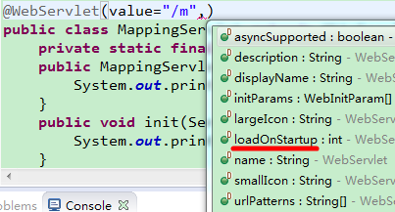

 | Servlet的线程安全问题
Servlet的线程安全问题:
在Tomcat中我们的Servlet对象是单例,在内存中就只有1块空间,如果在并发访问的情况下,有可能会有线程的安全问题:
这种线程安全问题只能避免:
1:在JavaEE中有javax.servlet.SingleThreadModel可以解决该问题,但是造成性能太低的后果,已经过时啦!
2:不要使用成员变量,使用局部变量.
----------------------------------------------------------------------
在SpringMVC中Controller也是线程不安全的,使用变量时使用局部变量
在Struts2中Action是线程安全的,可以使用成员变量

 | HTTP无状态特点
一次会话:可以简单的理解:打开一个浏览器,访问某一个站点,在该网址内部查看信息,
点击超链接等相关的操作,最后关闭浏览器的整个过程,称之为一次会话.
----------------------------------------------------------------------
HTTP协议特点:
无状态连接.服务端不知道上一次是哪一个客户端请求了自己.
无状态连接带来的问题:
在一次会话中,我们可以查看多个资源,每一个资源都会先发送请求,再响应,每次的请求都是客户端发出的.
但是,HTT是无状态的,它不知道上一次是谁请求了自己.
也就是说,在一次会话中,多个请求之间无法共享数据,无法跟踪用户的会话信息.
为了要解决HTTP无状态带来的问题,会话信息的丢失问题,提供了三种方式来解决:
1:使用参数的方式来传递会话信息
2:Cookie技术:
3:Session技术:

 | 使用参数的方式传递会话
1):使用参数的传递机制.在每一个请求之间使用参数来传递需要共享的数据.
http://localhost/param/list?username=xiaoyao
可以解决问题,但是请求需要共享的数据全部都暴露在浏览器的地址栏中,不安全.

 | Cookie
Cookie:
Cookie是客户端技术，程序把每个用户的数据以cookie的形式写给用户各自的浏览器。当用户使用浏览器再去访问服务器中的web资源时，就会带着各自的数据去。这样，web资源处理的就是用户各自的数据了。
Cookie的分类(会话Cookie和持久化Cookie)
会话Cookie:该Cookie仅在当前这次会话中有效(浏览器关闭后,Cookie无效了)
持久Cookie:该Cookie在某段时间内有效(跟会话次数无关)
关键方法:cookie对象.setMaxAge(int seconds);
seconds > 0: 持久Cookie
seconds = 0: 删除该Cookie
seconds < 0: 会话Cookie

Cookie的使用:
1:创建一个Cookie对象,参数都是字符串类型
Cookie c = new Cookie(key, value);
如:存入name=xiaoyao
Cookie c = new Cookie(“name”, “xiaoyao”);
2:把准备好的Cookie发给浏览器
resp对象.addCookie(c);
----------------------------------------------------
服务端如何获取请求头中的Cookie:
Cookie[] cs = req.getCookies();
迭代数组中的cookie对象,获取出name属性值
通过Cookie对象的getName方法获取到当前cookie的名称
通过Cookie对象的getValue方法获取到当前cookie的值

由于Cookie发送给客户端,走了是网络的协议(HTTP),内容的需要经过编码,默认编码方式是不支持中文
如果Cookie需要存储中文数据,则该数据必须先进过URL编码
网络编码: URLEncoder.encode(String s, String enc) ;
网络解码: URLDecoder.Decode(String s, String enc)

Cookie的domain:
Cookie的path是在同一主机中指定共享Cookie，如果主机不同那么就一定不能共享Cookie，无论path是什么。
如果希望不同的二级域名中可以共享Cookie，那么就要设置Cookie的domain和path了。
例如：music.baidu.com、map.baidu.com、tieba.baidu.com，它们的域名不同，但百度希望它们之间可以共享Cookie，那么就要设置domain了。
1). 设置Cookie的path为“/”，例如：cookie.setPath("/");在整个baidu.com中都能传递.
2). 设置Cookie的domain，例如：cookie.setDomain(".baidu.com")，其中domain中没有指定域名前缀！
在music.baidu.com主机中的某个项目中保存了Cookie
在map.baidu.com主机中某个项目中获取Cookie
当然这需要配置两个虚拟主机才行,二级域名配置虚拟主机即可。

修改Cookie的值:
方式1:重新创建一个同名称的Cookie发给客户端覆盖原来的Cookie
方式2:在原Cookie对象的基础上调用setValue("newValue"),再发给客户端覆盖原Cookie
注意:要记得把新Cookie发给客户端覆盖原Cookie,比:resp.addCookie(newCookie);

Cookie的缺陷,引出Session:
1):多个人使用同一台电脑的时候,可以查看浏览器的Cookie,不安全.
2):Cookie存储中文比较麻烦(得编码,再解码).
3):Cookie的value是String类型,一个Cookie就只能存储一个数据,如果需要存储多个数据,就得死还有N个Cookie.
4):一个站点对Cookie有限制:
Cookie大小限制在4KB之内；
一台服务器在一个客户端最多保存20个Cookie；
一个浏览器最多可以保存300个Cookie；
5):在设计上就有问题,考虑生活中问题.
Cookie是浏览器和服务器之间数据交互的凭证,Cookie被人为删除了呢?
在生活中,我们是把识别数据存储到服务端.
-------------------------->Session.
虽然Cookie是可以拒收,但是为了应用的正常运行,建议大家不要拒收Cookie

 | Session
Session:
Session是服务器端技术，利用这个技术，服务器在运行时可以为每一个用户的浏览器创建一个其独享的session对象，由于session为用户浏览器独享，所以用户在访问服务器的web资源时，可以把各自的数据放在各自的session中，当用户再去访问服务器中的其它web资源时，其它web资源再从用户各自的session中取出数据为用户服务。

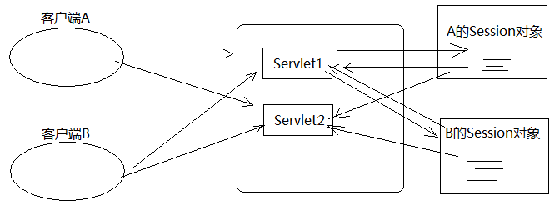
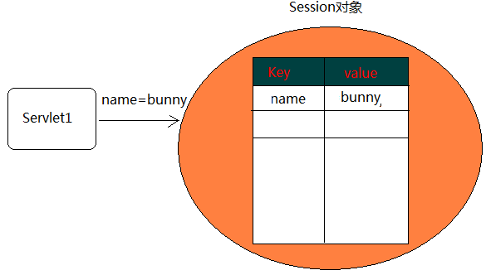

服务端的Session技术,依赖于客户端的一个Cookie,该Cookie是服务端发给客户端的会话Cookie



1:创建并获取Session;
HttpSession session = req.getSession();
该方法是用于创建并且获取Session对象
当Session对象已经存在时,直接获取
当Session对象不已经存在时,先创建对象在获取
该方法还有1个boolean类型的参数
req.getSession(true) :之前没有Session就创建一个再返回,默认方式
req.getSession(false) : 之前没有Session就返回null
2:在Session中设置会话数据:
session对象.setAttribute(key, value);
3:获取Session中已经设置好的数据:
session对象.getAttribute(key);
1:删除Session(用户注销登陆/退出).
1):删除Session中指定属性名的值.
session对象.removeAttrbute("currName");
2):销毁Session对象(Session中所有的属性都不存在).
session对象.invalidate();
2.Session的超时管理
在超时时间之内,如果客户端和服务端没有交互(用户的两次操作之间不能超过该时间),则自动的销毁Session.
session对象.setMaxInactiveInterval(60 * 10);//超过10分钟,销毁Session.
Tomcat服务器的默认超时时间为:30分钟,Tomcat一般在20多分钟就销毁了.

1:一般的,我们存储到Session中的属性名称,要唯一,我们习惯XXX_IN_SESSION:
session对象.setAttribute("USER_IN_SESSION","bunny");
2:若需要把多个数据存放到Session中,就得调用setAttribute方法N次,可以的.
一般的,我们把需要存储的数据,封装成一个对象,然后在存储到Session中.
把用户的信息,封装到user对象.
session对象.setAttribute("USER_IN_SESSION",user对象);
3:如果多台服务器之间需要共享Session,此时Session中的对象,必须实现java.io.Serializable(才能在网络上传输).
序 列 化: 把对象信息存储为二进制.
反序列化: 把二进制信息恢复成对象.
public class User implements java.io.Serializable{....}
4:URL重写.
Session是一种特殊的Cookie,而浏览器可以禁用Cookie.
此时,需要在每一个资源之后,手动的携带session的ID.
/session/list;jsessionid=地址
String url = response.encodeURL("/session/list");自动的在资源之后拼接;jsessionid=地址
注意:开发中都不会取消接受Cookie的.

JSP
 |  |  | web组件间的交互
为什么web组件之间需要做交互?
责任分离(每个组件仅仅完成自己所擅长的事情)
数据传递(在web组件之间做数据共享)

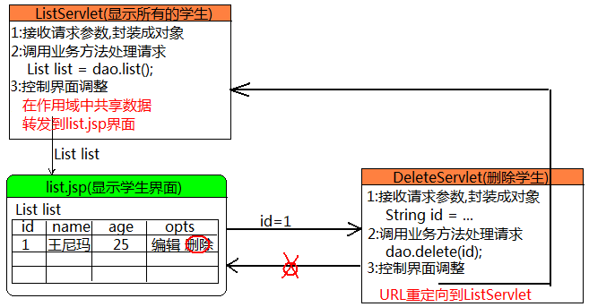

 |  |  |  | web组件之间的交互方式
交互方式有3种:
----------------------------------
1:请求转发(forward)
2:URL重定向(redirect)
3:请求包含(include)

请求转发
--------------------------------------------------------------
request对象中的方法:
getRequestDispatcher(String path).forward(request,response);
参数:path :表示的是跳转的资源名称
--------------------------------------------------------------
分析请求转发的特点:
1:地址栏中的内容不会发生改变
2:最终响应的结果由跳转后的资源来决定(跳转前没有必要做响应)
3:请求转发只发送一个请求,跳转的请求是由服务器内部执行的
4:共享同一个请求中的数据.
5:请求转发不能跨项目访问,只能跳转到当前应用中的资源.
6:请求转发可以访问WEB-INF目录中的资源.

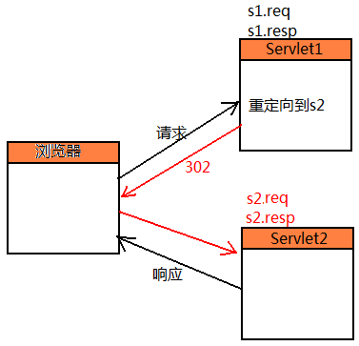
URL重定向
--------------------------------------------------------------
response对象中的方法:
resp对象.sendRedirect(String url);
参数:url : 跳转的资源名称
--------------------------------------------------------------
URL重定向的特点:
1:地址栏中的内容会发生改变
2:最终响应的结果由跳转后的资源来决定(跳转前没有必要做响应)
3:URL重定向发了2次独立请求,跳转的操作是由浏览器来完成(相当于把跳转后的资源拿到地址栏再敲回车)
4:不能共享请求中的数据.
5:URL重定向能跨项目访问.
6:URL重定向不可以访问WEB-INF目录中的资源.

请求包含:
在一个页面中可以包含其他页面的内容.
在Servlet中没意义,在JSP中有意义.
语法:
request.getRequestDispatcher(String path).include(req,resp);
请求转发和URL重定向都支持Web组件之间的跳转,如何选择?
分析各自的特点.
必须使用请求转发(forward):
1):如果需要共享请求中的数据.
2):如果需要访问WEB-INF中的资源.
必须使用URL重定向(redirect):
如果需要跨域访问,避免表单的重复提交,只能使用URL重定向.
其他情况,任选.

 |  |  |  | 作用域对象
什么是作用域对象?最主要的作用的什么?
在某个特定范围内有效的对象,该对象对主要的作用之一是在该范围内共享数据
-----------------------------------------------------------------------------------------------------------------
Servlet中的作用域对象:
request作用域: 请求作用域,一个请求就是一个请求作用域,范围是在同一个请求中可以共享数据
session作用域: 一次会话作用域, 在一次会话中(浏览器访问网站到浏览器关闭),范围在同一个会话中共享数据
ServletContext作用域: 当前的项目, Tomcat启动项目就会创建,Tomcat关闭项目销毁,范围项目启动到项目关闭之间共享数据
-----------------------------------------------------------------------------------------------------------------
对象的类型 对象
HttpServletRequest request
HttpSession session
ServletContext Application(ServletContext)
----------------------------------------------------------------------------------------
1:在作用域中设置共享数据
作用域对象.setAttribute(String key, Object value);
2:取出作用域中的共享数据
作用域对象.getAttribute(String key);
3:删除作用域中的共享数据
作用域对象.removeAttribute(String key);
注意:在哪一个作用域中设置共享数据,就只能从该作用域中取出数据.
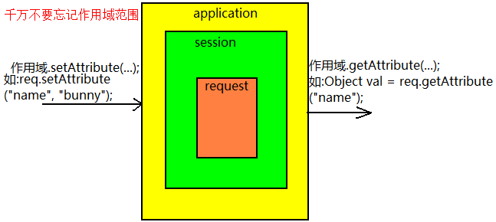

 |  |  |  | application
如何获取ServletContext对象:
方式1:在Servlet类中: super.getServletContext();
方式2:通过请求对象来获取: request.getServletContext(); 该方法是从Tomcat7开始存在的.
方式3:通过session对象来获取:request.getSession().getServletContext();
注意:无论是哪一种方式,获取的都是同一个ServletContext对象.
ServletContext对象在Servlet中叫servletContext,在JSP中该对象叫application,两者只是叫法不同,本质没有区别,并且还是同一个对象
在Tomcat启动时候,为每一个项目都创建application对象,该对象对于每一个项目来讲都是有且只有1个,在Tomcat关闭的时候才销毁该对象,所有在整个web生命周期中共享数据.
---------------------------------------------------------------
常用方法:
String getRealPath(String path) : 获取当前项目中某资源的绝对路径 (在做文件下载是时候有用)
String getContextPath() : 获取项目的上下文路径
String getInitParameter(String name) : 获取web配置的初始化参数

ServletConfig中的getInitParameter方法只能获取到当前的Servlet中的初始化配置
ServletContext中的getInitParameter方法只能获取到当前项目的全局web配置(context-param)

 |  |  |  | 动态界面
在Java中动态网页技术: (Servlet)
Servlet动态网页: Java代码(主) + HTML(辅) 在Java代码中输出HTML页面
JSP动态网页: Java代码(辅) + HTML(主) 在HTML代码中写Java(更加恶心)
------------------------------------------------------
责任分离原则:(各司其职,各自做各自最擅长的事情)
Servlet擅长:(因为Servlet不擅长做界面的输出)
1:接收请求参数
2:调用业务方法处理请求
3:控制界面跳转
JSP擅长:
输出界面(HTML)

 |  | JSP原理
在项目文件夹中的JSP文件不是真正的动态资源,是一个用于生成动态资源的模板
根据该模板生成的动态资源在Tomcat根/work中

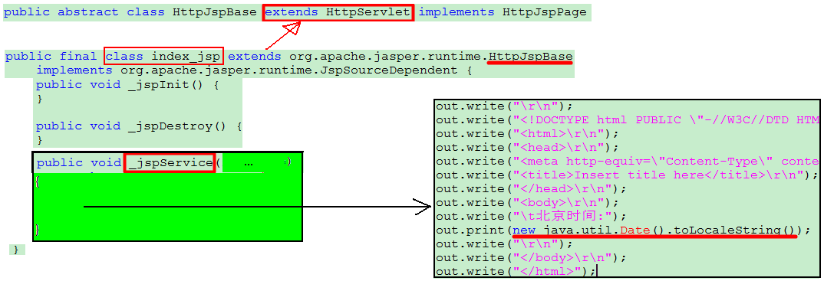

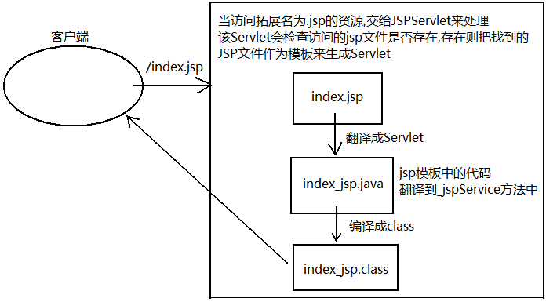

JSP的标准指令:设定JSP网页的整体配置信息
特点:
1:并不向客户端产生任何输出;
2:指令在JSP整个文件范围内有效;
3:为翻译阶段提供了全局信息;
每一个JSP都得有page指令,一般放在JSP的第一行.
-------------------------------------------
JSP的三大指令:
1):page 配置当前JSP页面信息
2):include 静态包含另外一个页面
3):taglib 引入标签库
------------------------------------------
page指令中常用的属性:
language:当前JSP所使用的语言,该值只能是java
pageEncoding:表示当前JSP输出的字符编码
contentType:表示当前JSP的MIME类型
JSP语法 |  |  |  |  | JSP指令
JSP的基本语法:
1、JSP的注释：
作用：注释Java脚本代码
语法：<%--这是JSP注释--%>
特点:仅仅存在于JSP模板中,不会被翻译到Servlet的_jspService方法中
2、JSP中的Java脚本片段：(实际开发中，应做到JSP中不能出现一行Java脚本片段)
作用：书写Java代码逻辑
语法： <% 语句1; 语句2; %>
原理：其中的语句会原封不动的被服务器翻译到对应的Servlet的_jspService方法中。
3、JSP的Java脚本表达式：
作用：输出数据到页面上
语法：<%=表达式%>(实际上就是调用输出流打印到页面上) out.print(表达式);
4、JSP的声明：
作用：定义类的成员
语法：<%! Java代码 %>
原理：其中的语句会原封不动的被服务器翻译到对应Servlet类中,作为成员变量和方法.

 | JSP页面异常处理
配置errorPage属性可以让JSP在运行是发生异常后,不会再网页中显示500错误页面,转而调到一个专门用于显示错误信息的页面
如上表示:异常发生后跳转到/jsp/500.jsp的页面,而在500.jsp中需要显示错误信息则500.jsp需要配置isErrorPage为true.
这样做后500.jsp就可以在脚步代码中使用一个内置对象exception,该对象可以获取发生错误的信息
==================================================
如果需要配置的错误页面过多,可以在web.xml中配置一个全局的错误页面

 |  |  |  | JSP中的内置对象
JSP的四大作用域:
作用域对象就只能在自己的作用范围之内共享数据.
----------------------------------
作用域对象名称 作用域对象的类型 描述
--------------------------------------------------------------------------------------
pageContext(page) PageContext 当前JSP的作用域对象
request HttpServletRequest 当前请求的作用域
session HttpSession 当前会话的作用域
application ServletContext 当前Web应用的作用域
JSP中的9大内置对象:
------------------------------------------------------------------------------------------------------------------
对象名称 对象类型 描述
request HttpServletRequest 请求对象
response HttpServletResponse 响应对象
pageContext PageContext 当前JSP页面的域对象
session HttpSession 当前的会话域对象
application ServletContext 当前正在运行的web项目
config ServletConfig 当前Servlet的配置对象
page Object 当前JSP对象
exception Throwable 异常对象
out JspWriter JSP的字符输出流

 |  |  |  | 静态和动态包含
静态和动态包含:
----------------------------------------------------------------
静态包含:使用JSP的include指令:
<%@include file="被包含的页面文件" %>
特点:
在翻译阶段就已经把多个JSP,合并在一起.
动态包含:使用JSP的动作指令.
<jsp:include page="被包含的页面文件"/>
特点:
把每一个JSP都翻译成Servlet类,在运行时期,动态的合并在一起.
----------------------------------------------------------------
什么时候使用静态包含,什么时候使用动态包含?
如果在包含的时候,需要传递数据,此时只能使用动态包含.

MVC
 |  | EL表达式
EL:表达式语言.使用一种特殊的语法来替代一段Java代码.
作用:在作用域中取出共享的数据.换言之,要使用EL表达式取出数据,该数据必须在作用域对象中
没有EL时:要比较爽的取出作用域中共享的数据代码如下:
科学家发明了在JSP中使用的特殊的语法(表达式):以后要在作用域中取出共享的数据就可以使用EL:
${属性名称} 注意:属性名称在这里是没有引号的
在Servlet3.0中的EL表达有个新特性,可以在表达式中调用对象的方法
${user.toString()}可以在EL中调用对象的方法,注意:要使用这个特性Tomcat服务器必须是7或更高的版本

在EL表达式中,可以做运算的,如三目运算.算术运算等
还可以使用关键字运算
empty 判断对象是为空,看对象是否有存有数据
eq和== 在表达式的含义的一样的,都是调用对象的equals方法

EL:最主要的目的在作用域中取出共享的数据
取出值的顺序: pageContext -> request -> session -> application,找到值马上返回,找不到返回空字符串
使用EL表达式取出作用域中共享的对象,和对象中的信息
基本语法: ${属性名称}
如果要取出共享作用域中的对象中的值,不要使用奇葩的属性名称
${属性名称.对象中的属性名称} 推荐
${属性名称[“对象中的属性名称”]} 不推荐

 |  |  |  | jsp中获取上下文路径的值

 | EL内置对象
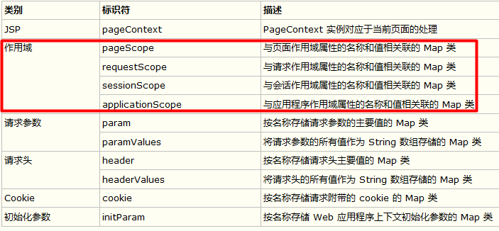

 |  |  | JSTL标签库
JSTL:JSP的标准标签库
=====================================
JSTL标签库使用方法:
标签库 URI 前缀 使用模式
-------------------------------------------------------------------------------------------------------------------
核心标签库 http://java.sun.com/jsp/jstl/core c <c:tagname…>
国际化标签(I18N) http://java.sun.com/jsp/jstl/fmt fmt <fmt:tagname…>
SQL标签库 http://java.sun.com/jsp/jstl/sql sql <sql:tagname…>
XML标签库 http://java.sun.com/jsp/jstl/xml x <x:tagname…>
函数标签库 http://java.sun.com/jsp/jstl/functions fn <fn:tagname…>

web开发java包
在web开发中:必须要有
servlet-api.jar
jsp-api.jar
el-api.jar
以上3个jar包是Tomcat提供,并且在运行时可以在Tomcat/lib中找到
这3个jar包是可以不用拷贝到WEB-INF/lib中,其余必须加入到WEB-INF/lib中

 |  |  | MVC
MVC是软件开发的一种模式:
这种模式最大的优势体现责任分离(提高代码维护效率,成本降低)
模式1 --> 模式2 --> MVC

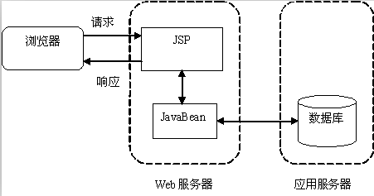
模式1:(model1)
--------------------------------------
J2EE中应该以JSP为中心,所有的功能/类给JSP提供服务(JSP脚步调用代码)
包括请求统统发给JSP来处理
用到的技术: JSP + JavaBean
该模式中,如是开发简单的应用OK的
但是如果开发大型应用,责任不分离,不明确,做了该组件不擅长的事情
解决方式:模式2(model2)

Model2:模式二.
为了解决Model1中JSP不擅长处理请求的操作,在Model2中引用了Servlet,专门用于处理请求.
使用到技术:JSP + Servlet +JavaBean
在Model2中,以Servlet为中心(所有的请求都先发给Servlet).
------------------------------------------------------
责任分类思想(各自做给自最擅长的事情):
JSP: 界面展现.
Servlet:
1:接受请求参数,封装成对象.
2:调用业务方法处理请求.
3:控制界面跳转
JavaBean: 封装功能操作,可以复用.
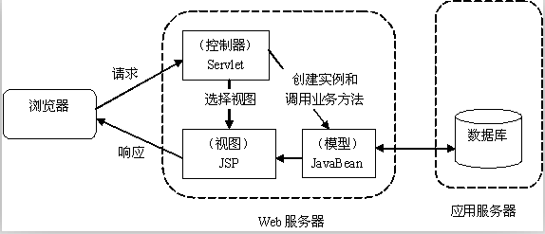

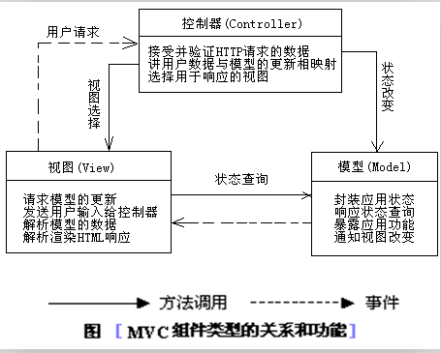
MVC模式最早应用于C/S架构中,在J2ee中火了.
-------------------------------
责任分离思想.
M:Model,数据模型对象.(JavaBean)
V:View,视图界面.(JSP,Panel,Window)
C:Controller,控制器(Servlet)
------------------------------
Model2属于MVC的一部分.

